Add_HTML
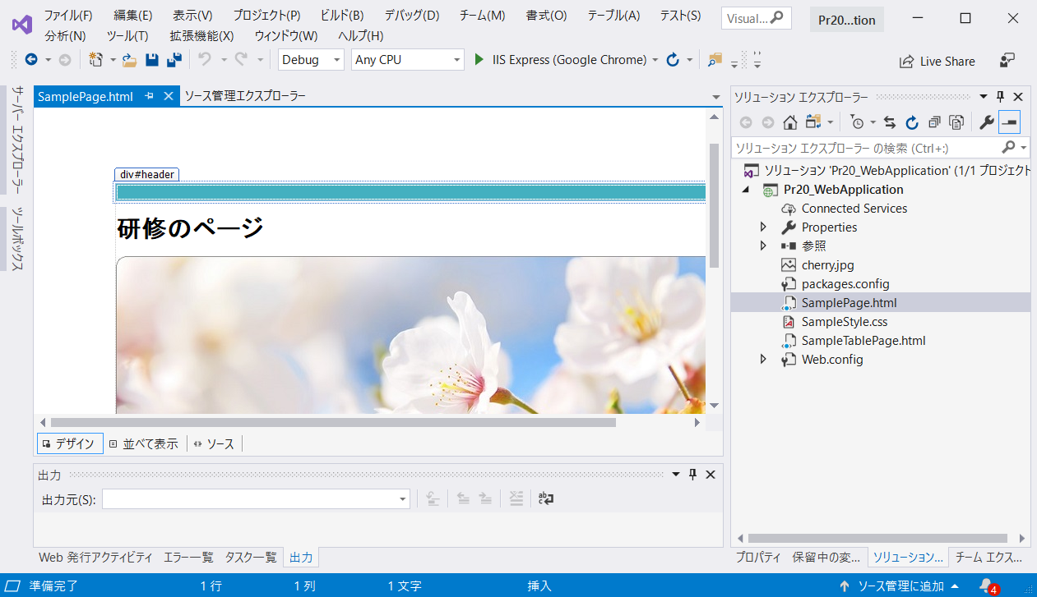
◆既存HTMLファイル追加方法

 | プロジェクト名：Pr20_WebApplication

 | ① | プロジェクトを作成する（ASP.NET Web アプリケーション → 「空」選択）
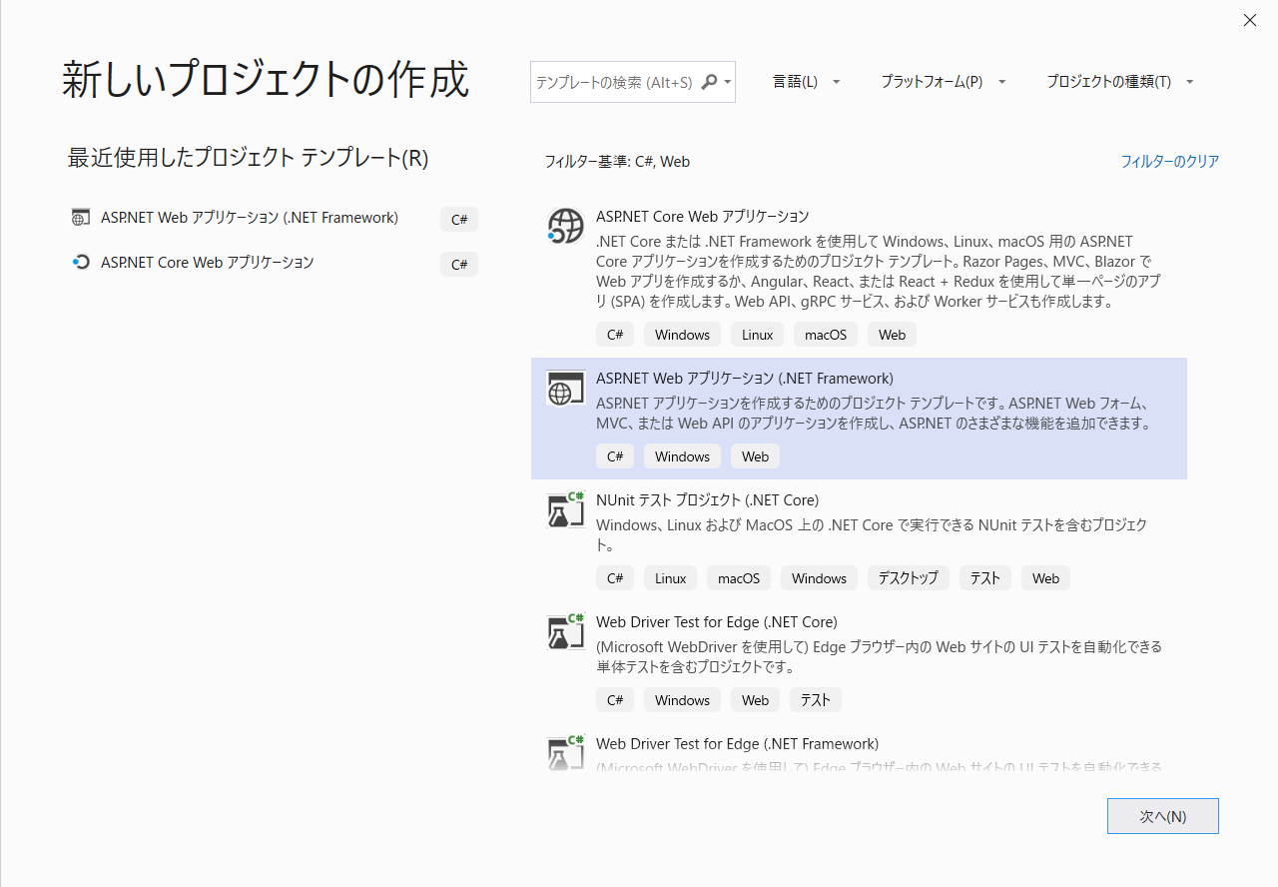
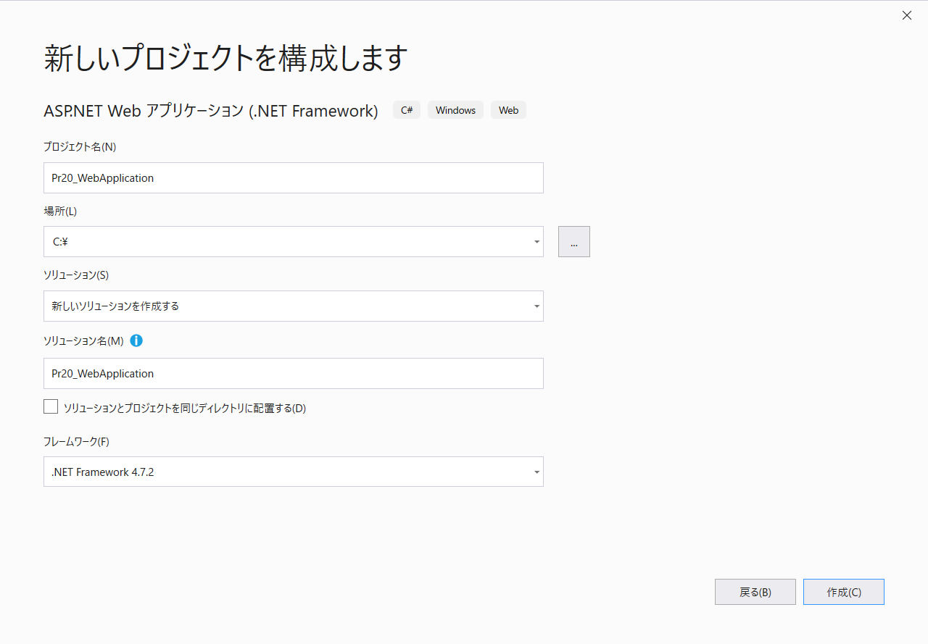

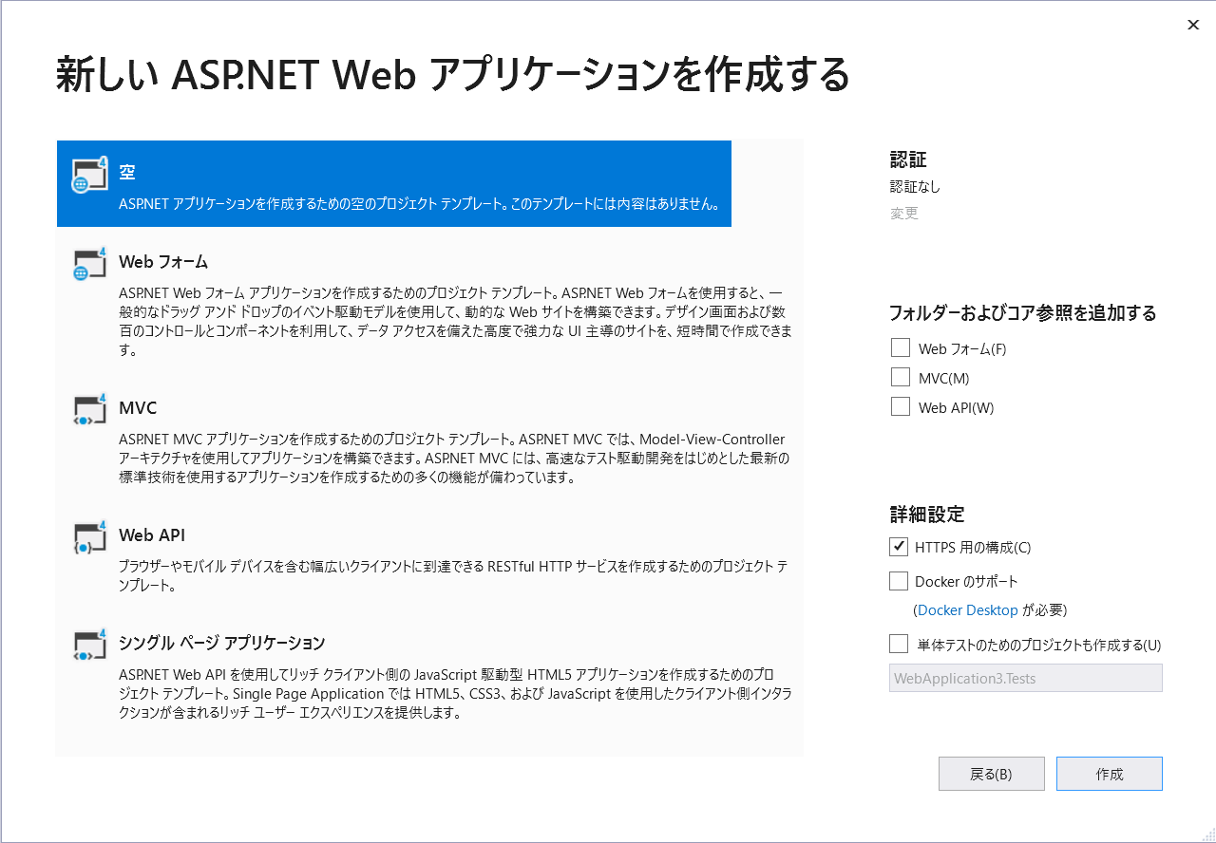

 |  |  |  |  | ｈｔｔｐｓの構成チェックはずす

 | ② | プロジェクトで右クリック → 追加 → 既存の項目

 |  | ・ | 前回作成したファイルを追加
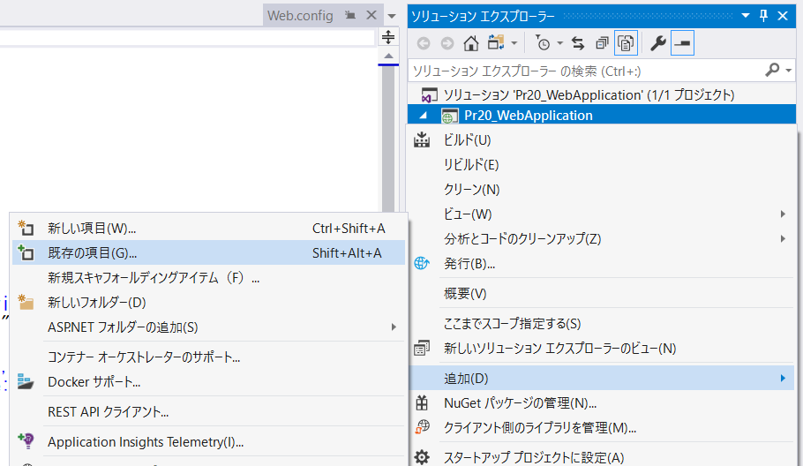

 | デザインビューの表示 |  |  | （Visual Studioでhtmlのデザインを表示させる）

 | ① | オプションを確認する

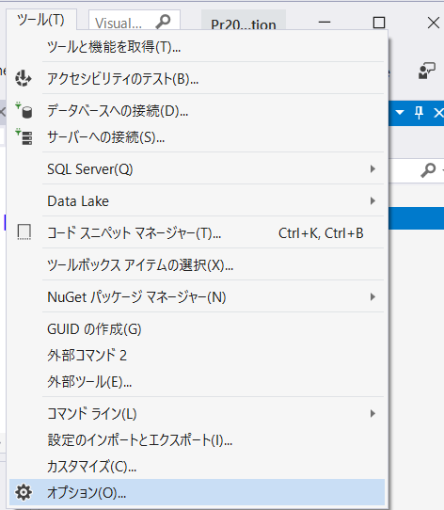

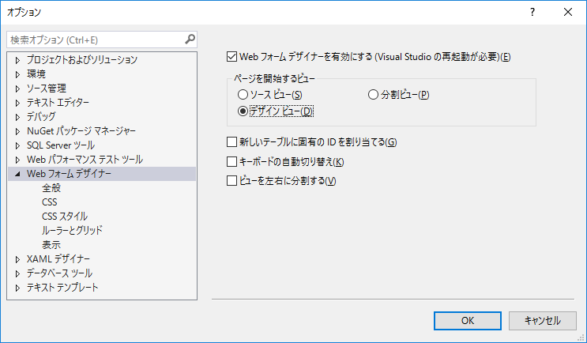

 | ② | ファイル右クリック → ファイルを開くアプリケーションの選択

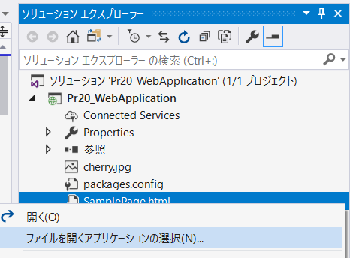

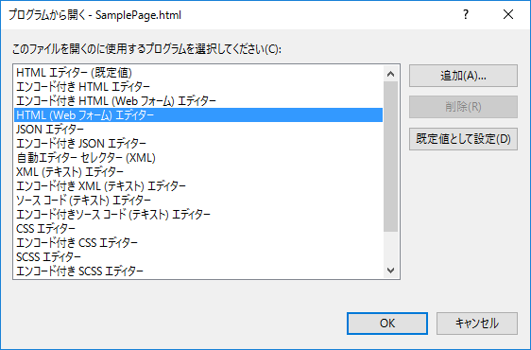

 | ③ | デザインのプレビューが表示されるようになる

IIS設定
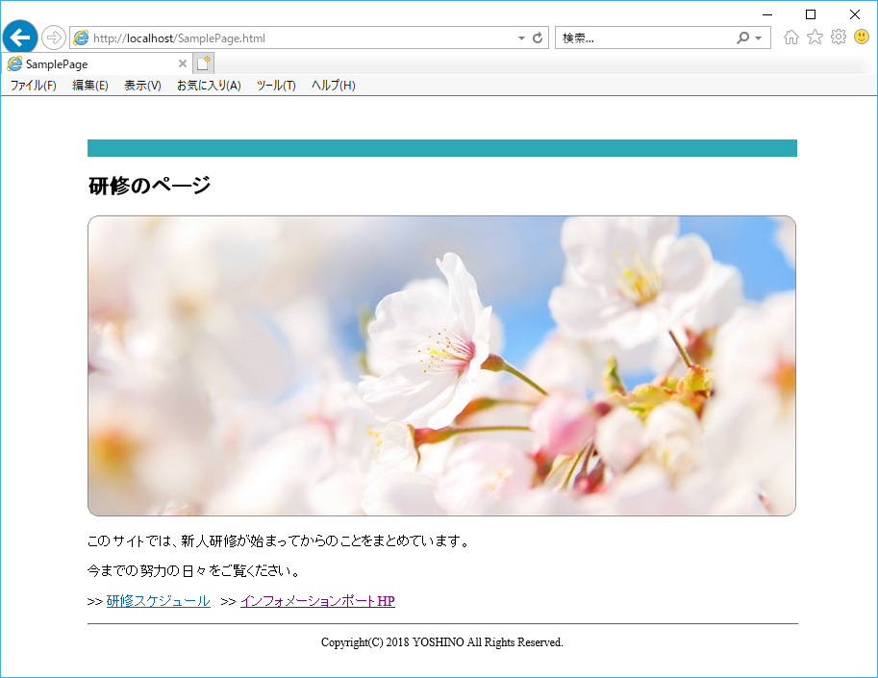
◆PCをWEBサーバにする（IISの設定）

 | １．コントロールパネル⇒「プログラム」

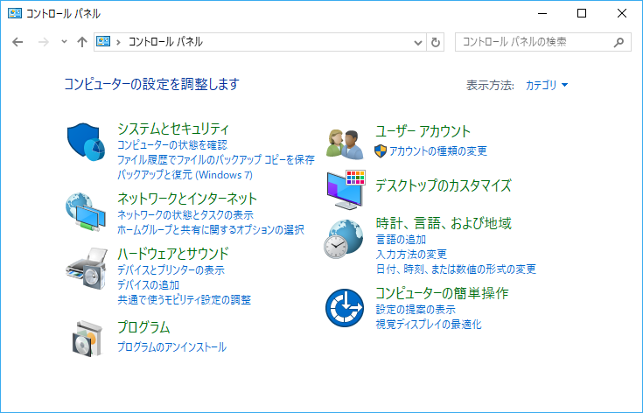

 | ２．「Windows の機能の有効化または無効化」

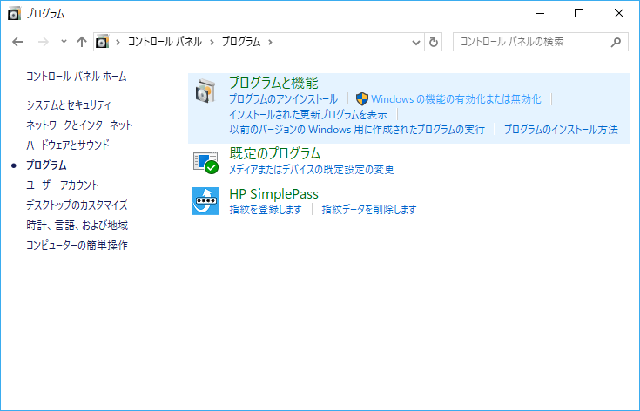

 | ３．「インターネット インフォメーション サービス」にチェック

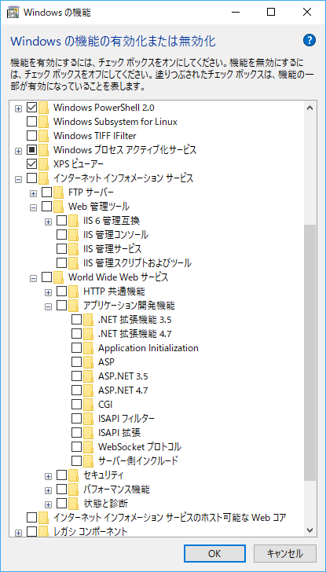
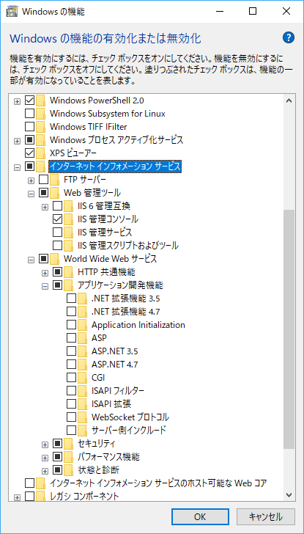

 | ４．World Wide Web サービス ⇒ アプリケーション開発機能、の「ASP.NET 4.*」にチェック ⇒ OK

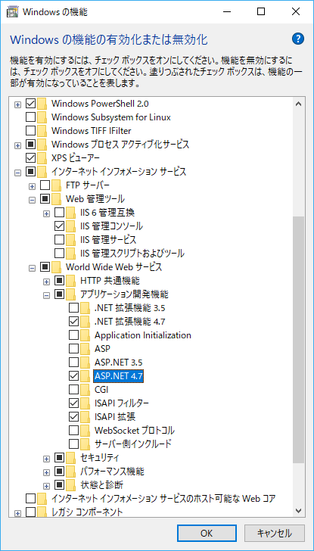

 | ５．適用待ち ⇒ 完了メッセージが表示される

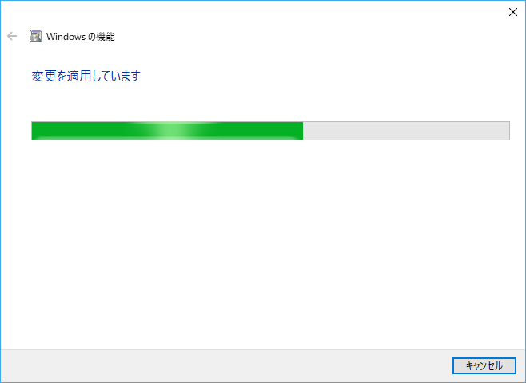

 | ６．ブラウザで「http://localhost/」 にアクセス

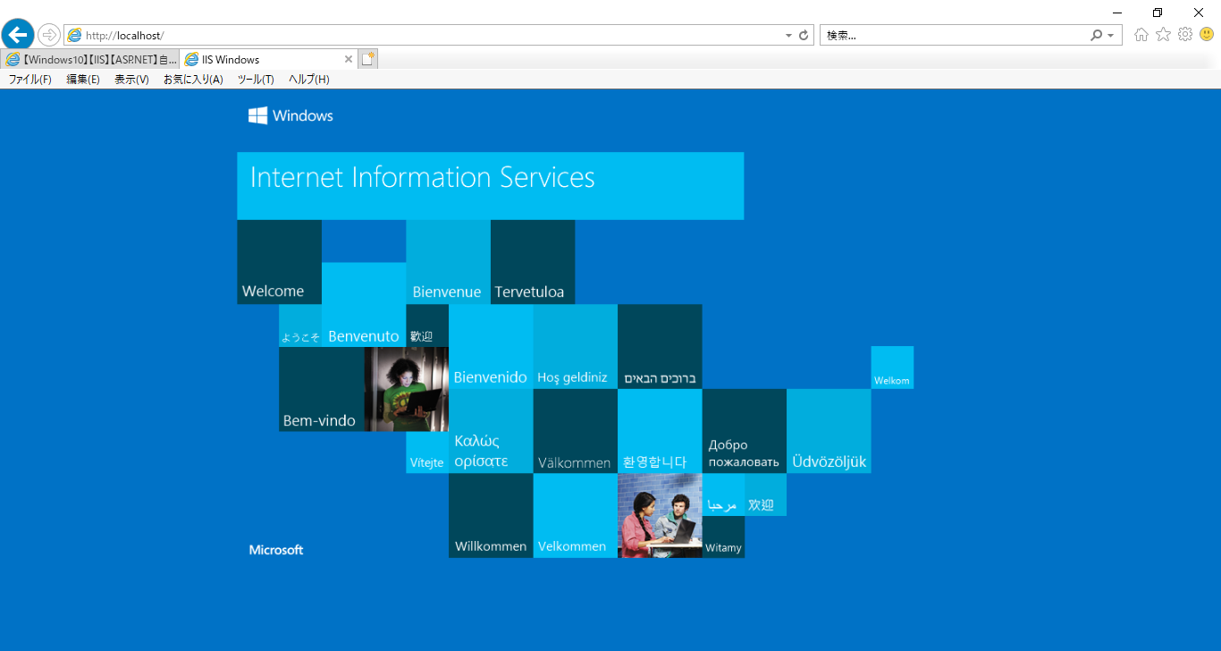

 | ７．作成したHTMLファイルを表示させてみる

 |  | ① | 「C:\inetpub\wwwroot」フォルダにファイルを追加

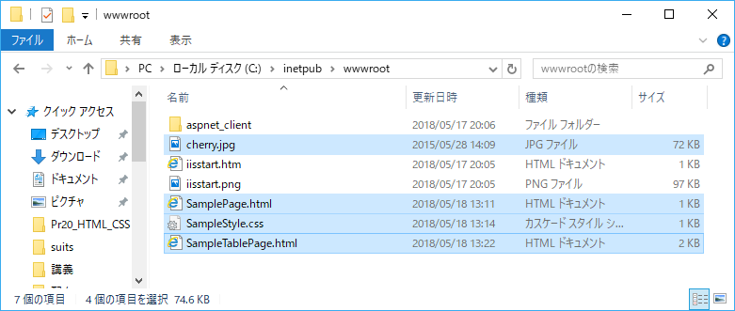

 |  | ② | ブラウザで「http://localhost/SamplePage.html」 にアクセス

